Normalizacion
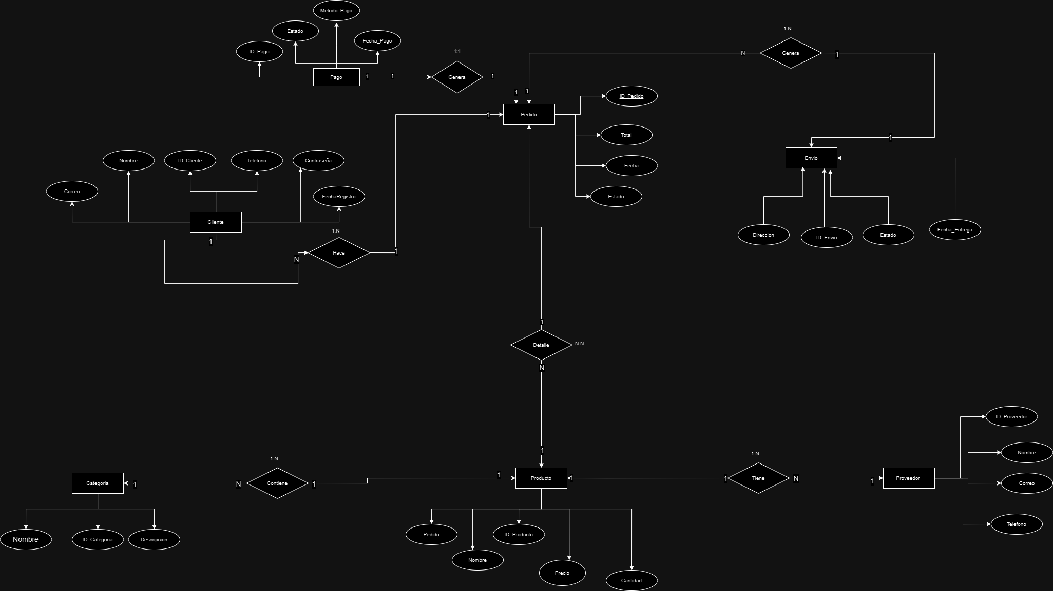
Base de Datos CompuMark
Objetivo | Normalizar el modelo entidad relacion de CompuMark
Requisito | Normalizar hasta la 4FN
FormaNormal |  | 1FN | 2FN | 3FN | 4FN

